画面遷移図
画面遷移図 | システム名 | タスク管理 | 作成者 | 修正者
 | サブシステム名 |  | 作成日 | 修正日
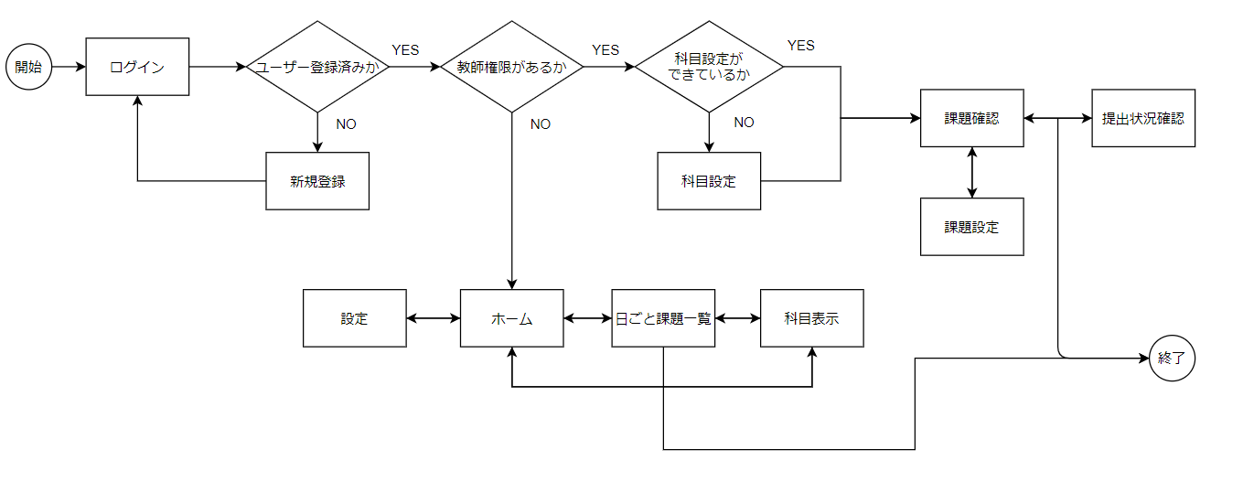

判定
処理
開始終了

